验证功能点
测试场景 | 验证功能点
新装场景 | 1.综资配置提交后IBP验证收到的资源信息中含有新增字段“是否发起工程建设”。 （需要先在WOP中回单IPMS工单；随后发工单后再在P7中手工回掉 LAN归属局IPFSSS（流程三期）人工施工工单，随后出现LAN归属局客保（流程三期）施工 进行验证）
 | 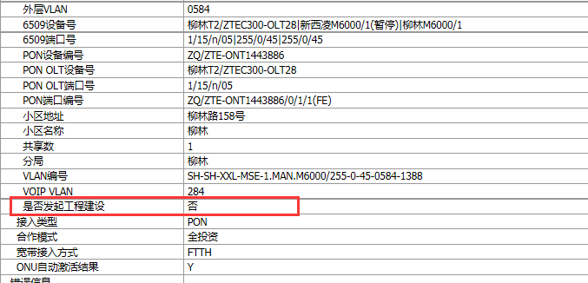

 | 2.派发客保工单时验证工单报文含有“是否发起工程建设” （进入WOP数据库，查询wp_p6_req表，找到PLANT_TYPE值为200的工单，再找到字段P6_REQ_REQUEST中查看报文，找start_project_build值）

改地址移机场景 | 1.综资配置提交后IBP验证收到的资源信息中含有新增字段“是否发起工程建设”。 （发工单后再在P7中手工回掉 LAN移入局IPFSSS（流程三期）人工施工工单，随后出现LAN移入局客保（流程三期）施工 进行验证
 | 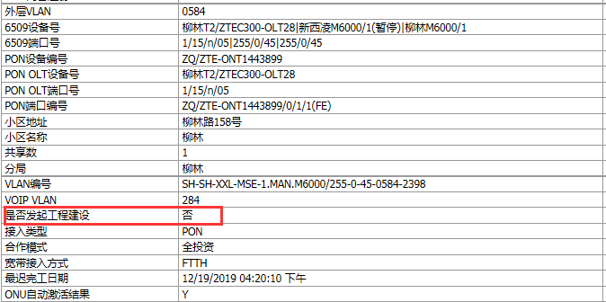

 | 2.派发客保工单时验证工单报文含有“是否发起工程建设” （进入WOP数据库，查询wp_p6_req表，找到PLANT_TYPE值为200的工单，再找到字段P6_REQ_REQUEST中查看报文，找start_project_build值）

